úvod
Vyrianty ukotvení profilu PR150

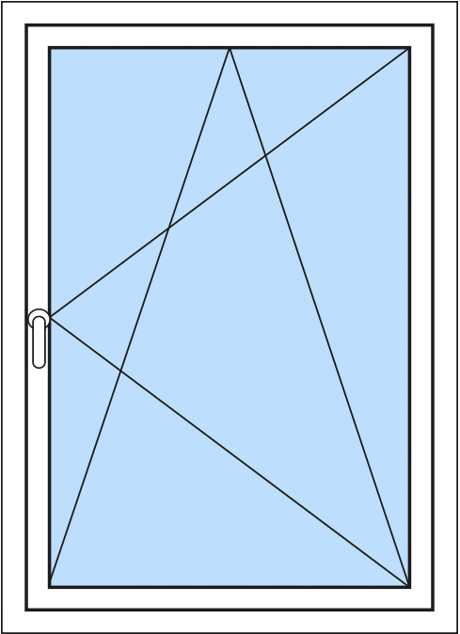
Ukázky jednotlivých typů 5 druhů kotvicích bodů, které přenášení statické zatížení od otvorové výplně.
Rozteče doplňkových šroubů:
- spodní strana: max 400 mm
- boční strany: max 600 mm
- horní strana: max 600 mm

Jednoduché ukotvení - 1 šroub

Jednoduché ukotvení - 2 šrouby | Jednoduché ukotvení - 3 šrouby

Horozontální podpěrný blok - 3 šrouby | Vertikální podpěrný blok - 3 šrouby

